상품제안서
애경 베이직케어치약50g 미세모칫솔세트 | 상품코드: S20816

 |  |  |  |  |  |  | 02-713-8555 | www.synergygift.co.kr
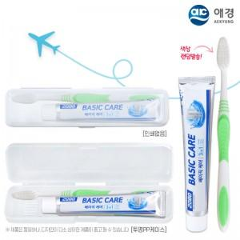 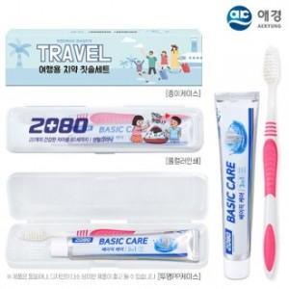

【상세/제작정보】

【인쇄/포장옵션】 | 풀칼라 / 포장불가능

【공급단가】 | 수량 | 500~ | 1,000~ | 3,000~ | 5,000~ | 10,000~
*VAT별도 | 단가 | 810원 | 780원 | 750원 | 720원 | 690원

【상품 URL】 | https://www.synergygift.co.kr:443/src/goods_detail.php?gdno=20816

